BUS-RL-Tw2-Maturitas Rp
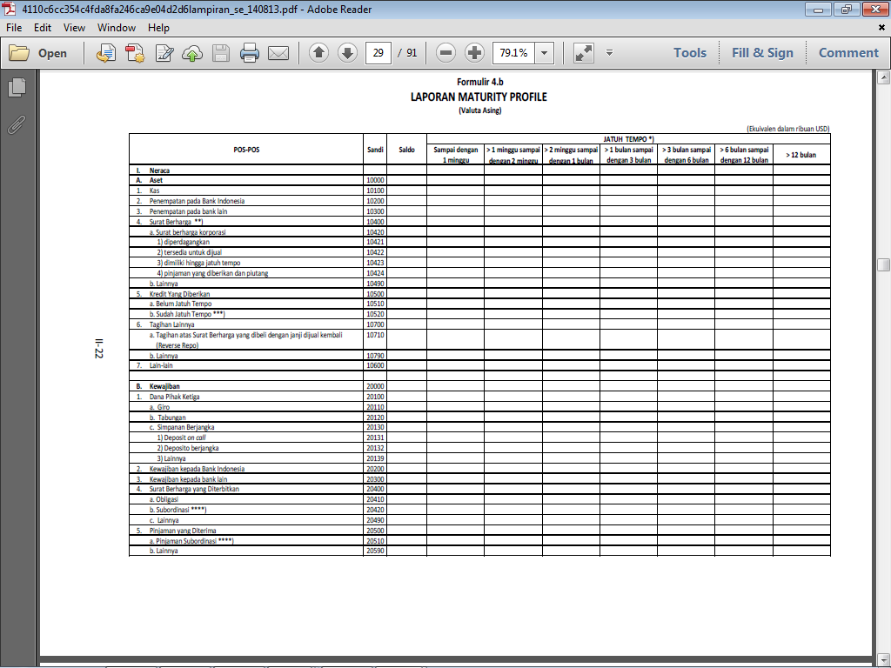
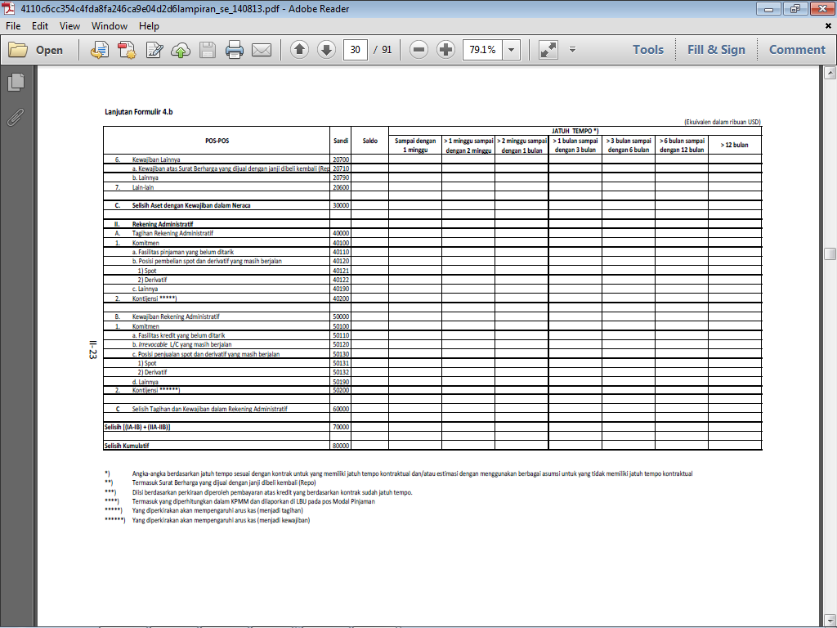
LAPORAN PROFIL MATURITAS
(Rupiah)
 |  |  |  |  |  |  |  |  |  |  |  |  |  |  |  | (dalam jutaan Rupiah)
No. | Pos-pos |  |  |  | Saldo | Posisi Tanggal Laporan |  |  |  |  | Saldo | Posisi Tanggal Laporan Tahun Sebelumnya
 |  |  |  |  |  | Jatuh Tempo *) |  |  |  |  |  | Jatuh Tempo *)
 |  |  |  |  |  | ≤ 1 bulan | > 1 bulan s.d. 3 bulan | > 3 bulan s.d. 6 bulan | > 6 bulan s.d. 12 bulan | >12 bulan |  | ≤ 1 bulan | > 1 bulan s.d. 3 bulan | > 3 bulan s.d. 6 bulan | > 6 bulan s.d. 12 bulan | >12 bulan
(1) | (2) |  |  |  | (3) | (4) | (5) | (6) | (7) | (8) | (3) | (4) | (5) | (6) | (7) | (8)
I | NERACA
 | A. | Aset
 |  | 1. | Kas
 |  | 2. | Penempatan pada Bank Indonesia
 |  | 3. | Penempatan pada bank lain
 |  | 4. | Surat Berharga yang Dimiliki
 |  | 5. | Piutang Murabahah (gross)
 |  | 6. | Piutang Salam
 |  | 7. | Piutang Istishna'
 |  | 8. | Piutang Qardh
 |  | 9. | Pembiayaan Mudharabah
 |  | 10. | Pembiayaan Musyarakah
 |  | 11. | Ijarah
 |  | 12. | Aset lainnya

 | B. Kewajiban | Liabilitas
 |  | 1. | Dana Pihak Ketiga
 |  |  | a. | Giro Wadiah
 |  |  | b. | Deposito Mudharabah
 |  |  | c. | Tabungan Wadiah
 | 5. Pinjaman yang Diterima |  | d. | Tabungan Mudharabah
 | 6. Kewajiban lainnya |  | e. | Lainnya
 | 7. Lain-lan | 2. | Liabilitas kepada Bank Indonesia
 |  | 3. | Liabilitas kepada bank lain
 |  | 4. | Surat Berharga yang Diterbitkan
 |  | 5. | Pembiayaan yang Diterima
 |  | 6. | Liabilitas lainnya

 | C. | REKENING ADMINISTRATIF
 |  | 1. | Kewajiban Komitmen
 |  | 2. | Kewajiban Kontinjensi

 | D. | Selisih (A-B)

